【様式１】地域連携活動実施状況報告書
様式１
 |  |  |  | 2025 | 年 | 4 | 月 | 11 | 日

就労継続支援Ａ型事業所における地域連携活動実施状況報告書

事業所名 | hibino-shiawase |  | 事業所番号 | 110405008
住 所 | 札幌市白石区菊水２条３丁目１−２５ |  | 管理者名 | 長谷川幸郎
電話番号 | 011-374-4660 |  | 対象年度 | 令和6年

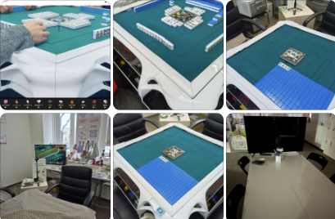
地域連携活動の概要
＜活動内容＞ |  |  | ＜活動の様子＞
札幌市白石区菊水２条３丁目１−２５ R7年3月27日（木） こどもから高齢者、障がいの有無・分け隔てなく愛好者が集い、 健康マージャン（麻雀）を通じて、新たな出会いと交流の場を創出：ライブ配信による収益化イベント

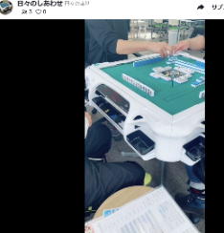
＜目的＞
健康麻雀を通して「ルールを守る」「勝ち負けの結果を受け止める」 「仲間と相談や協力をする」などSSTソーシャルスキル向上。 障害有無に関わらず地域住民との交流の場を設定。（オンライン含む） 地域に多様な人材が共存共生していることの認知

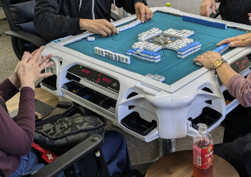
＜成果＞
健康麻雀を通して障害有無関わらず地域との交流・接点を増やすことができた オンラインからは45コメントが寄せらえた。 少額ではあったが投げ銭があった イベント周知方法（ライブ配信含む）について 集客への研究が必要

連携先の企業等の意見または評価
麻雀をすることにより他者との関わり方が大変良くなっていると思われます。 他者への配慮、マナーの遵守、感情のコントロール、麻雀の手役を上がることにより、成功体験が増え、自信につながっていると思います。 また手役が上がりに結びつかない場合（放銃、減点となる場合等）にも結果に対して、遡って考えることで思考の組み直し、そして不完全情報ゲームなので運にも左右されることを受け入れながら、プレイをするので人生経験にも似た不条理を受け入れたり、流したりしながら前に進むという思考を深めるのに、麻雀を利用者の方が取り組むことはとても良いことだと思います。

連携先企業名 |  | 阿部写真事務所 麻雀ボランティア |  | 担当者名 |  | 阿部 重宣

【様式２】利用者の知識・能力向上に係る実施状況報告書
様式２
 |  |  |  |  |  |  | 2025 | 年 | 4 | 月 | 11 | 日

就労継続支援Ａ型事業所における利用者の知識・能力向上に係る実施状況報告書

事業所名 |  | hibino-shiawase |  | 事業所番号 |  | 110405008
住 所 |  | 札幌市白石区菊水２条３丁目１−２５ |  | 管理者名 |  | 長谷川幸郎
電話番号 |  | 011-374-4660 |  | 対象年度 |  | 令和6年度

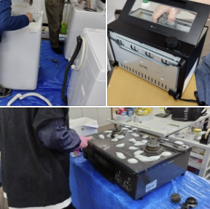
利用者の知識・能力向上に係る実施概要
＜活動内容＞ |  |  |  | ＜活動の様子＞
 | アウトレットモノハウス 厚別店
 | R7年3月25日10時30～14時30分
 | 冷蔵庫・洗濯機掃除：洗剤を使って雑菌の繁殖を
 | 抑える拭き掃除について心掛ける。
 | 家具家電清掃における専門的な知識を得る
 | 利用者4名 指導員1名
＜目的＞ |  |  |  |  | 清掃作業で得られるものは、
 | 清掃時に利用する道具の選定・扱い |  |  |  | 清潔さ、心の安定、達成感、健康、整理された環境
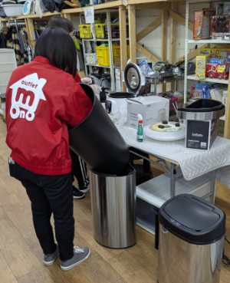
 | 清掃時に意識するポイント（時間含む）
 | 日ごと家具家電清掃従事している方からの
 | アドバイス・助言
＜成果＞
 | 専門的なアドバイスや指摘を受けることができた。
 | 就職に向けた意欲が高まった
 | 課題：清掃スピードなどクライアントが求める能力
 | へ達することができていない

連携先の企業や事業所等の意見または評価

 | 連携した結果に対する意見または評価
 | 今後の連携強化に向けた課題
 | 今後：週5回程度 企業からアドバイスをいただく場の設定し、作業時間と質の向上を目指す。

連携先企業（担当者） |  |  | 合資会社アウトレットモノハウス（昆野 憲一）

利用者からの意見・評価

就職するにはどうしたらよいのか？どこまでスキルを高めるとよいのか？自分はどこが足りないのか？教えてほしいです。

